Planilha1
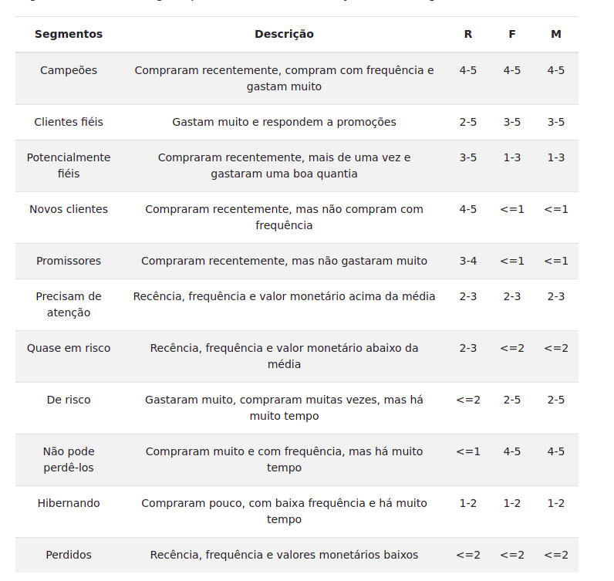
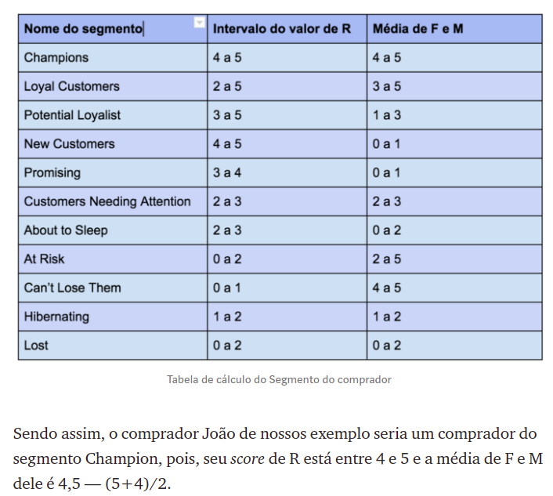
 |  |  |  |  |  |  |  |  |  |  |  |  |  |  | R | F | M
 |  |  |  |  |  |  |  |  |  |  |  |  |  | Peso | 3 | 1.5 | 1

 |  |  | Segmentos |  | R | R | media R | F | F | media F | M | M | media M | Média F M | Score | Rank
- | 1 | - | Campeões | - | 4 | 5 | 13.5 | 4 | 5 | 6.8 | 4 | 5 | 4.5 | 5.625 | 19.125 | 1 | 3.625
- | 2 | - | Clientes fiéis | - | 2 | 5 | 10.5 | 3 | 5 | 6.0 | 3 | 5 | 4.0 | 5 | 15.5 | 2 | 1
- | 3 | - | Potencialmente fiéis | - | 3 | 5 | 12.0 | 1 | 3 | 3.0 | 1 | 3 | 2.0 | 2.5 | 14.5 | 3 | 0.375
- | 4 | - | Novos clientes | - | 4 | 5 | 13.5 | 0 | 1 | 0.8 | 0 | 1 | 0.5 | 0.625 | 14.125 | 4 | 3
- | 5 | - | Promissores | - | 3 | 4 | 10.5 | 0 | 1 | 0.8 | 0 | 1 | 0.5 | 0.625 | 11.125 | 5 | 0.5
- | 6 | - | Precisam de atenção | - | 2 | 3 | 7.5 | 2 | 3 | 3.8 | 2 | 3 | 2.5 | 3.125 | 10.625 | 6 | 1.875
- | 7 | - | Quase em risco | - | 2 | 3 | 7.5 | 0 | 2 | 1.5 | 0 | 2 | 1.0 | 1.25 | 8.75 | 7 | 1.375
- | 8 | - | De risco | - | 0 | 2 | 3.0 | 2 | 5 | 5.3 | 2 | 5 | 3.5 | 4.375 | 7.375 | 8 | 0.25
- | 9 | - | Não pode perdê-los | - | 0 | 1 | 1.5 | 4 | 5 | 6.8 | 4 | 5 | 4.5 | 5.625 | 7.125 | 9 | 0.75
- | 1 | - | Hibernando | - | 1 | 2 | 4.5 | 1 | 2 | 2.3 | 1 | 2 | 1.5 | 1.875 | 6.375 | 10 | 2.125
- | 11 | - | Perdidos | - | 0 | 2 | 3.0 | 0 | 2 | 1.5 | 0 | 2 | 1.0 | 1.25 | 4.25 | 11 | 4.25

 |  |  | Segmentos |  | R | R | minimo R | F | F | minimo F | M | M | minimo M | Média F M | Score | Rank
 | 1 | - | Campeões | - | 4 | 5 | 12.0 | 4 | 5 | 6.0 | 4 | 5 | 4.0 | 5 | 17 | 1
 | 2 | - | Clientes fiéis | - | 2 | 5 | 6.0 | 3 | 5 | 4.5 | 3 | 5 | 3.0 | 3.75 | 9.75 | 4
 | 3 | - | Potencialmente fiéis | - | 3 | 5 | 9.0 | 1 | 3 | 1.5 | 1 | 3 | 1.0 | 1.25 | 10.25 | 3
 | 4 | - | Novos clientes | - | 4 | 5 | 12.0 | 0 | 1 | 0.0 | 0 | 1 | 0.0 | 0 | 12 | 2
 | 5 | - | Promissores | - | 3 | 4 | 9.0 | 0 | 1 | 0.0 | 0 | 1 | 0.0 | 0 | 9 | 5
 | 6 | - | Precisam de atenção | - | 2 | 3 | 6.0 | 2 | 3 | 3.0 | 2 | 3 | 2.0 | 2.5 | 8.5 | 6
 | 7 | - | Quase em risco | - | 2 | 3 | 6.0 | 0 | 2 | 0.0 | 0 | 2 | 0.0 | 0 | 6 | 7
 | 8 | - | De risco | - | 0 | 2 | 0.0 | 2 | 5 | 3.0 | 2 | 5 | 2.0 | 2.5 | 2.5 | 10
 | 9 | - | Não pode perdê-los | - | 0 | 1 | 0.0 | 4 | 5 | 6.0 | 4 | 5 | 4.0 | 5 | 5 | 8
 | 1 | - | Hibernando | - | 1 | 2 | 3.0 | 1 | 2 | 1.5 | 1 | 2 | 1.0 | 1.25 | 4.25 | 9
 | 11 | - | Perdidos | - | 0 | 2 | 0.0 | 0 | 2 | 0.0 | 0 | 2 | 0.0 | 0 | 0 | 11

